Անկանխիկ
Ցանկ
2025 թվականի հուլիս ամսվա ընթացքում ավարտված հսկողական աշխատանքների արդյունքներով «Անկանխիկ գործառնությունների մասին» ՀՀ օրենքի պահանջների խախտումներ թույլ տված հարկ վճարողների վերաբերյալ

հ/հ | ՀՎՀՀ | Հարկ վճարողի անվանումը | Կազմակերպա իրավական ձևը | Հարկման ռեժիմը | Առաջադրված տուգանքը (ՀՀ դրամ) | Խախտումն արձանագրելու հասցեում օբյեկտի լուսանկարը
1 | 00083224 | «ԴԻԱԳԵՆ ՊԼՅՈՒՍ» | ՍՊԸ | ԱԱՀ վճարող | 500,000 | 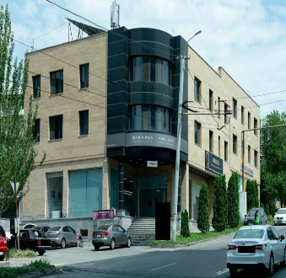
2 | 83505875 | ՎԱՐԴՈՒՀԻ ԲԱԴԱԼՅԱՆ | ԱՁ | Շրջանառության հարկ վճարող | 300,000 | 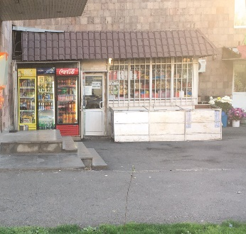
3 | 25403659 | ԱՐԱ ԱՌՈՒՍՏԱՄՅԱՆ | ԱՁ | Շրջանառության հարկ վճարող | 300,000 | 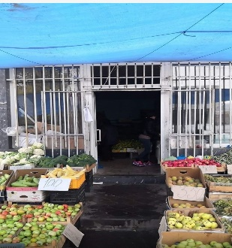
4 | 06956126 | «ԷՎԱ ՕՊՏԻԿ» | ՍՊԸ | ԱԱՀ վճարող | 500,000 | 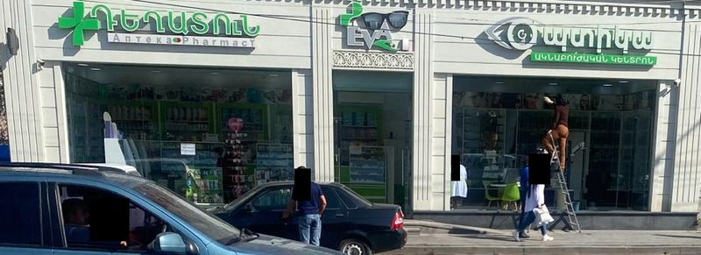
5 | 27803431 | ՀԱՐՈՒԹՅՈՒՆ ՀԱՐՈՒԹՅՈՒՆՅԱՆ | ԱՁ | Շրջանառության հարկ վճարող | 300,000
6 | 06940548 | «ՌՈՒԴԵԼ» | ՍՊԸ | Շրջանառության հարկ վճարող | 300,000 | 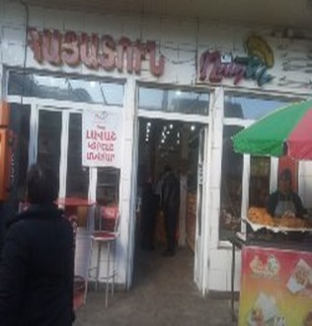
7 | 84605972 | ԱԻԴԱ ՀԱԿՈԲՅԱՆ | ԱՁ | Շրջանառության հարկ վճարող | 300,000
8 | 66851273 | ԱՐՄԵՆ ԶԱՔԱՐՅԱՆ | ԱՁ | Շրջանառության հարկ վճարող | 300,000 | 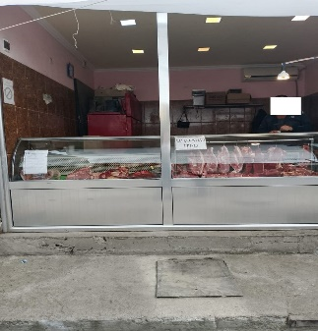
9 | 49627819 | ԱՐՓԻՆԵ ԲԱԲԱԽԱՆՅԱՆ | ԱՁ | Շրջանառության հարկ վճարող | 500,000 | 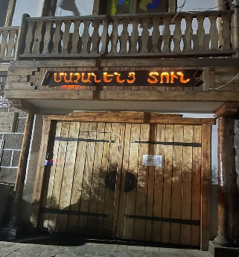
10 | 49789016 | ՍԵՐՅՈԺԱ ԵՆՈՔՅԱՆ | ԱՁ | Շրջանառության հարկ վճարող | 300,000 | 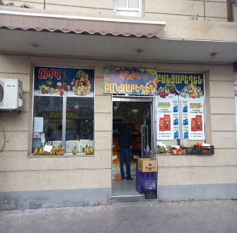
11 | 04247821 | «ԱՆԳԱՐ ՄՈՏՈՐՍ» | ՍՊԸ | ԱԱՀ վճարող | 300,000 | 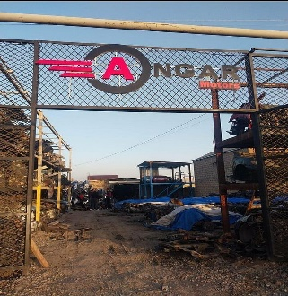
12 | 09425679 | «ԱԺԴԱՆԱԿ» | ՍՊԸ | ԱԱՀ վճարող | 300,000 | 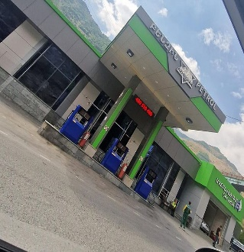
13 | 54683304 | ՄԵՍՐՈՊ ՍԱՐԳՍՅԱՆ | ԱՁ | Շրջանառության հարկ վճարող | 300,000 | 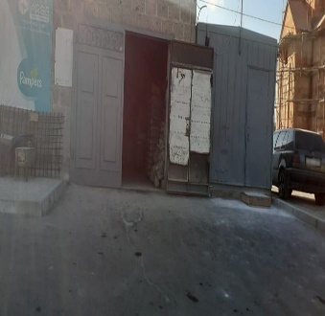
14 | 43207054 | ԱՍԿՈ ՔԱԼԱՇՅԱՆ | ԱՁ | Միկրոձեռնարկատիրության սուբյեկտ | 300,000 | 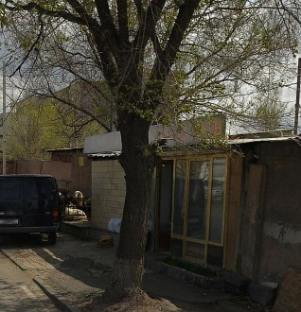
15 | 01332247 | «ՄԻՐԱՔԼ ՍՎԻԹ» | ՍՊԸ | ԱԱՀ վճարող | 300,000 | 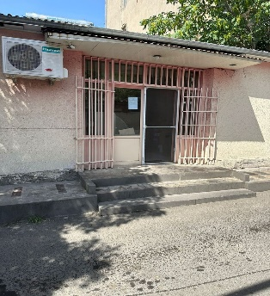
16 | 57396325 | ԱՐԹՈՒՐ ԶԱՔԱՐՅԱՆ | ԱՁ | Շրջանառության հարկ վճարող | 500,000 | 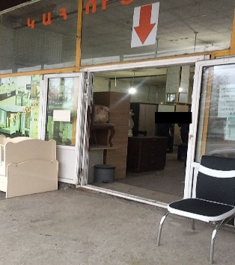
17 | 57333741 | ԱՐՄԵՆ ԵՂԻԱԶԱՐՅԱՆ | ԱՁ | Շրջանառության հարկ վճարող | 300,000 | 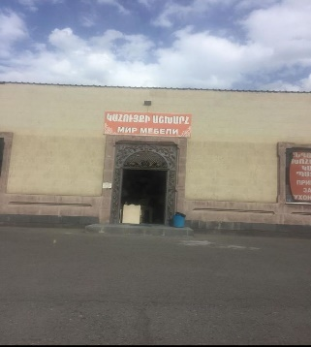
18 | 88740208 | ԱՐԱՔՍՅԱ ԳՐԻԳՈՐՅԱՆ | ԱՁ | Շրջանառության հարկ վճարող | 300,000 | 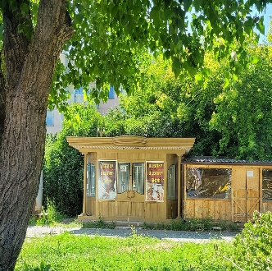
19 | 05560442 | «Գ ԳՐԵԻՆ» | ՍՊԸ | ԱԱՀ վճարող | 300,000
20 | 88299813 | ՋՈՆԻԿ ԹՈՍՈՒՆՅԱՆ | ԱՁ | Շրջանառության հարկ վճարող | 300,000
21 | 35164605 | ԱՆԴՐԱՆԻԿ ԱԴԻԼԽԱՆՅԱՆ | ԱՁ | Շրջանառության հարկ վճարող | 300,000 | 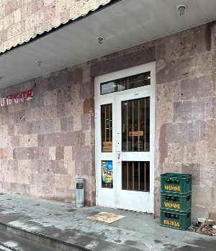
22 | 57349724 | ԴԱՎԻԹ ՊՈԼՈՅԱՆ | ԱՁ | Շրջանառության հարկ վճարող | 300,000 | 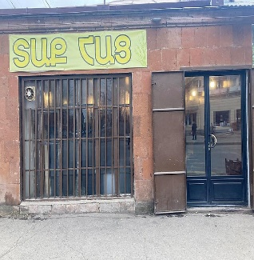
23 | 05549742 | «ԴՈՒՍՏՐ ԱԼԻԿԱ» | ՍՊԸ | ԱԱՀ վճարող | 300,000 | 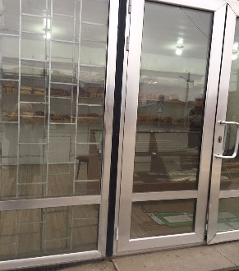
24 | 88197073 | ՄԵՐՈՒԺԱՆ ԱՌԱՔԵԼՅԱՆ | ԱՁ | ԱԱՀ վճարող | 300,000
25 | 88245241 | ՍԱՄՎԵԼ ՍԵԿՈՅԱՆ | ԱՁ | Շրջանառության հարկ վճարող | 300,000 | 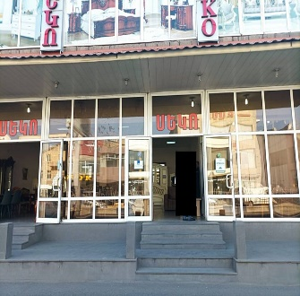
26 | 52170774 | ԱՐՄԵՆ ՆԻԿՈՂՈՍՅԱՆ | ԱՁ | Շրջանառության հարկ վճարող | 500,000
27 | 00510933 | «ՓԱՐԹՍ ՖՈՐ ՔԱՐՍ» | ՍՊԸ | ԱԱՀ վճարող | 300,000 | 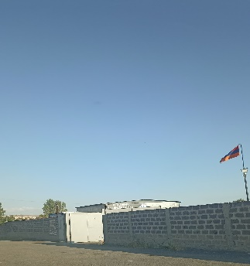
28 | 26555635 | ՍԵՐԳԵՅ ՀՈՒՆԱՆՅԱՆ | ԱՁ | Շրջանառության հարկ վճարող | 500,000 | 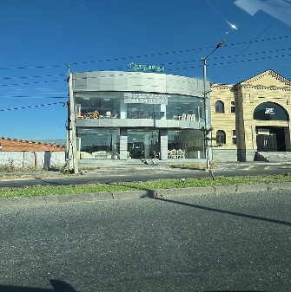
29 | 03574954 | «ՋԻ ԷՄ ՋԻ ԵՎՐՈ» | ՍՊԸ | ԱԱՀ վճարող | 300,000 | 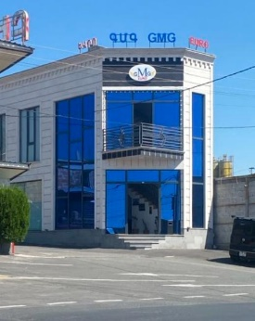
30 | 57214555 | ԱՐԹՈՒՐ ԴԱՎԹՅԱՆ | ԱՁ | Շրջանառության հարկ վճարող | 300,000 | 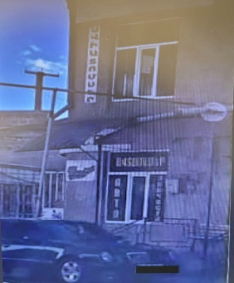
31 | 01250061 | «ՏՈԲԱԿՈՆԻՍՏ» | ՍՊԸ | ԱԱՀ վճարող | 300,000 | 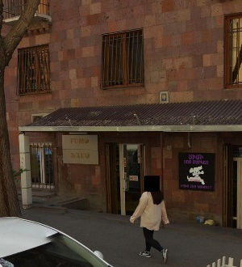
32 | 49874118 | ՊԱՐԳԵՎ ՍԱՐԳՍՅԱՆ | ԱՁ | Շրջանառության հարկ վճարող | 300,000 | 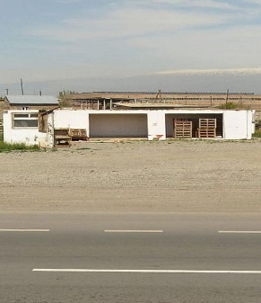
33 | 83626481 | ՀԱՅԿ ԵՂԻԱԶԱՐՅԱՆ | ԱՁ | Շրջանառության հարկ վճարող | 300,000 | 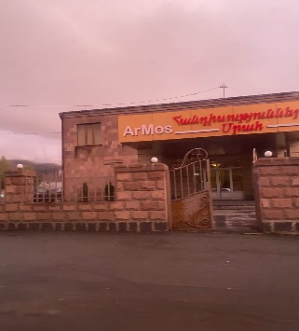
34 | 01275782 | «ՍՏԱՆԴԱՐՏ ՊԼՅՈՒՍ» | ՍՊԸ | ԱԱՀ վճարող | 500,000 | 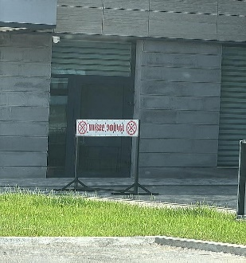
35 | 73069835 | ԺԻՆԱ ՉՈՐԱԳԵԱՆ | ԱՁ | Շրջանառության հարկ վճարող | 300,000 | 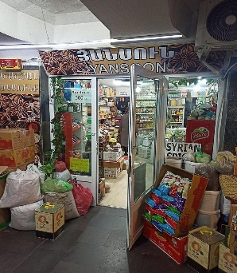
36 | 23238602 | ՍՅՈՒԶԱՆՆԱ ՎԱՐԴԱՆՅԱՆ | ԱՁ | «Այլ» հարկ վճարող | 500,000 | 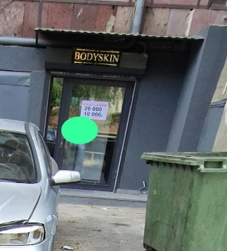
37 | 25417085 | ՎԱՀՐԱՄ ՄՆԱՑԱԿԱՆՅԱՆ | ԱՁ | Շրջանառության հարկ վճարող | 500,000 | 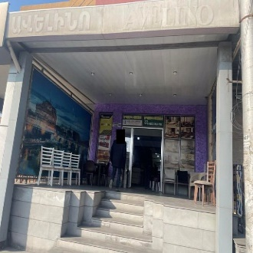
38 | 40509615 | ԹԱՄԱՐ ՆԱՎԱՍԱՐԴՅԱՆ | ԱՁ | Շրջանառության հարկ վճարող | 500,000 | 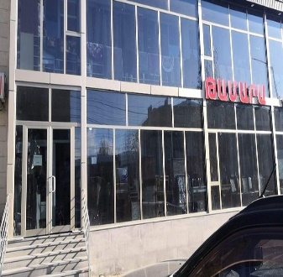
39 | 52190074 | ՏԻԳՐԱՆ ՄԽԻԹԱՐՅԱՆ | ԱՁ | Շրջանառության հարկ վճարող | 300,000 | 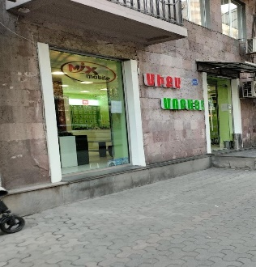
40 | 01251674 | «Ս. Թ. ՋԵՅՔՈԲ » | ՍՊԸ | ԱԱՀ վճարող | 300,000 | 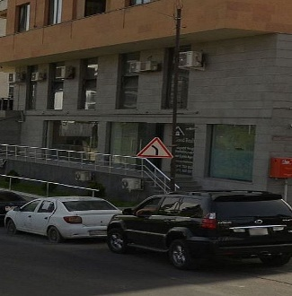
41 | 00418699 | «ՇԱՀԵՆ ԱՎԵՏԻՍՅԱՆ» | ՍՊԸ | Շրջանառության հարկ վճարող | 300,000 | 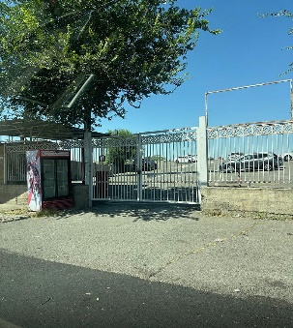
42 | 02268571 | «ՍԼԻՊ ԼԱՅՆ» | ՍՊԸ | Շրջանառության հարկ վճարող | 500,000 | 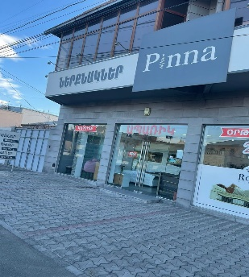
43 | 04235488 | «ՄՈՍԴԱՎՇԻՆ» | ՍՊԸ | ԱԱՀ վճարող | 500,000 | 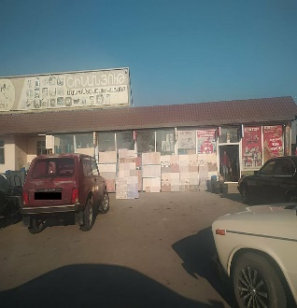
44 | 28205772 | ԱՆԱՀԻՏ ՀԱՐՈՒԹՅՈՒՆՅԱՆ | ԱՁ | Շրջանառության հարկ վճարող | 300,000
45 | 52128756 | ՎԱՀԵ ՏԵՐՏԵՐՅԱՆ | ԱՁ | Շրջանառության հարկ վճարող | 300,000 | 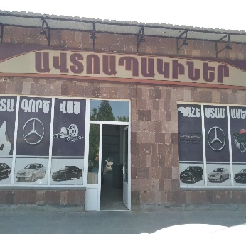
46 | 08245074 | «ԷՅ ԸՆԴ ՋԻ ՓԱՐԹՆԵՐՍ» | ՍՊԸ | ԱԱՀ վճարող | 500,000 | 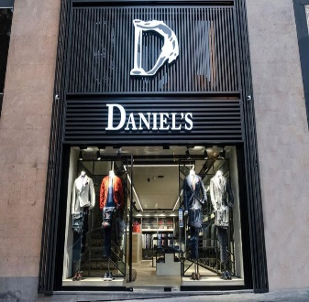
47 | 02261761 | «ԱՐԵՎԱՀԱՏ» | ՍՊԸ | ԱԱՀ վճարող | 300,000 | 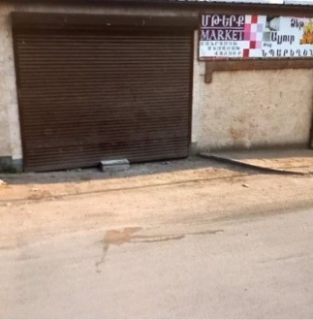

 | Ցանկում հաշվի չեն առնվել ստուգման ակտերի վարչական կամ դատական կարգով հնարավոր վիճարկման արդյունքները:

